stopper
デザインID | 部品名（英語） | 部品名（日本語） | 色 | 個数 | ブリッカーズの URL | 価格 | 小計
32054 | Technic, Pin 3L with Friction Ridges and Stop Bush | テクニック ピン - ロング ストッパー | Red | 2 | https://brickers.jp/search?type=product&q=32054 | 8 | 16
32523 | Technic, Liftarm Thick 1 x 3 | テクニック リフトアーム 1 x 3 | Red | 1 | https://brickers.jp/search?type=product&q=32523 | 23 | 23
43093 | Technic, Axle 1L with Pin with Friction Ridges | テクニック 軸 - コネクターペグ | Blue | 2 | https://brickers.jp/search?type=product&q=43093 | 5 | 10
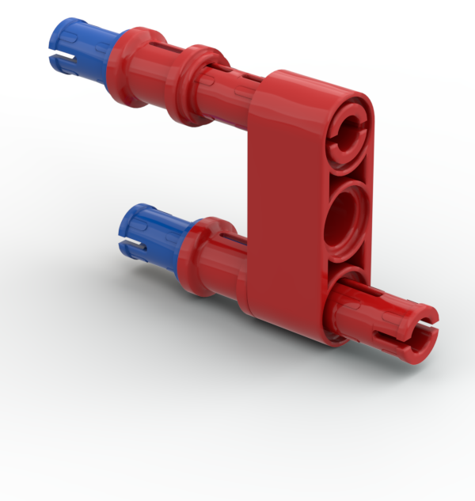
 |  |  |  |  |  | 小計 | 49

